Graficas
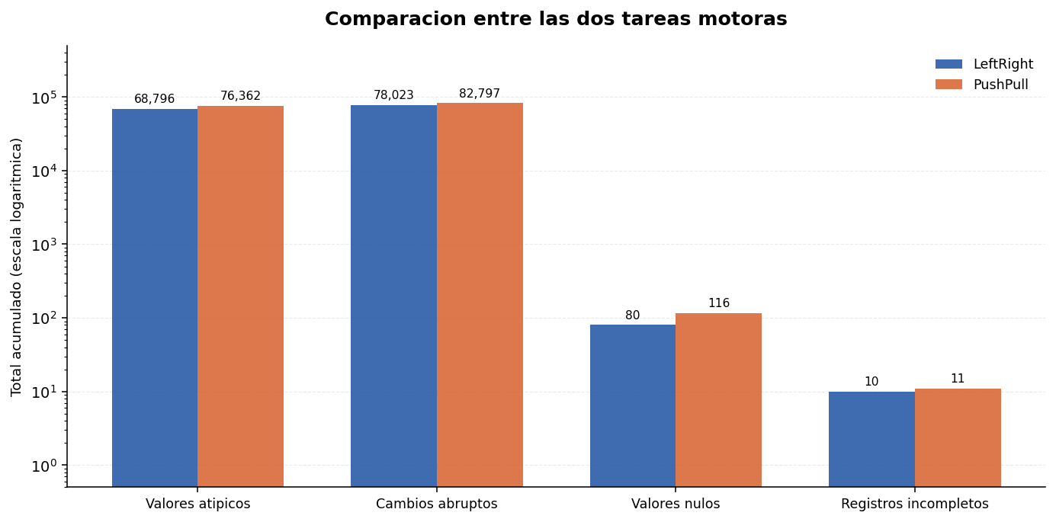
GRAFICAS DE RESULTADOS POR TAREA MOTORA
Una grafica por categoria, con todos los indicadores de los 10 archivos de esa tarea.

GRAFICA 1 — Tarea LEFT-RIGHT
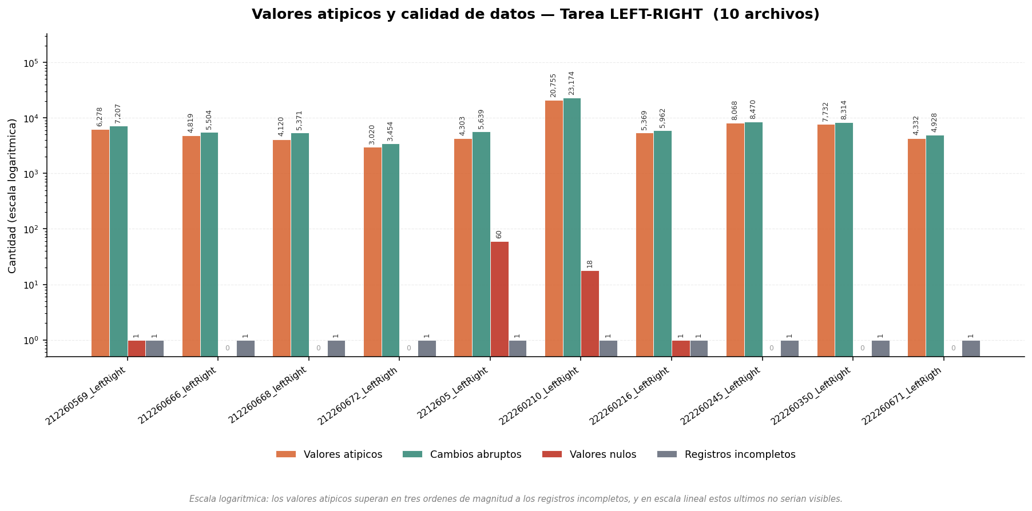

GRAFICA 2 — Tarea PUSH-PULL
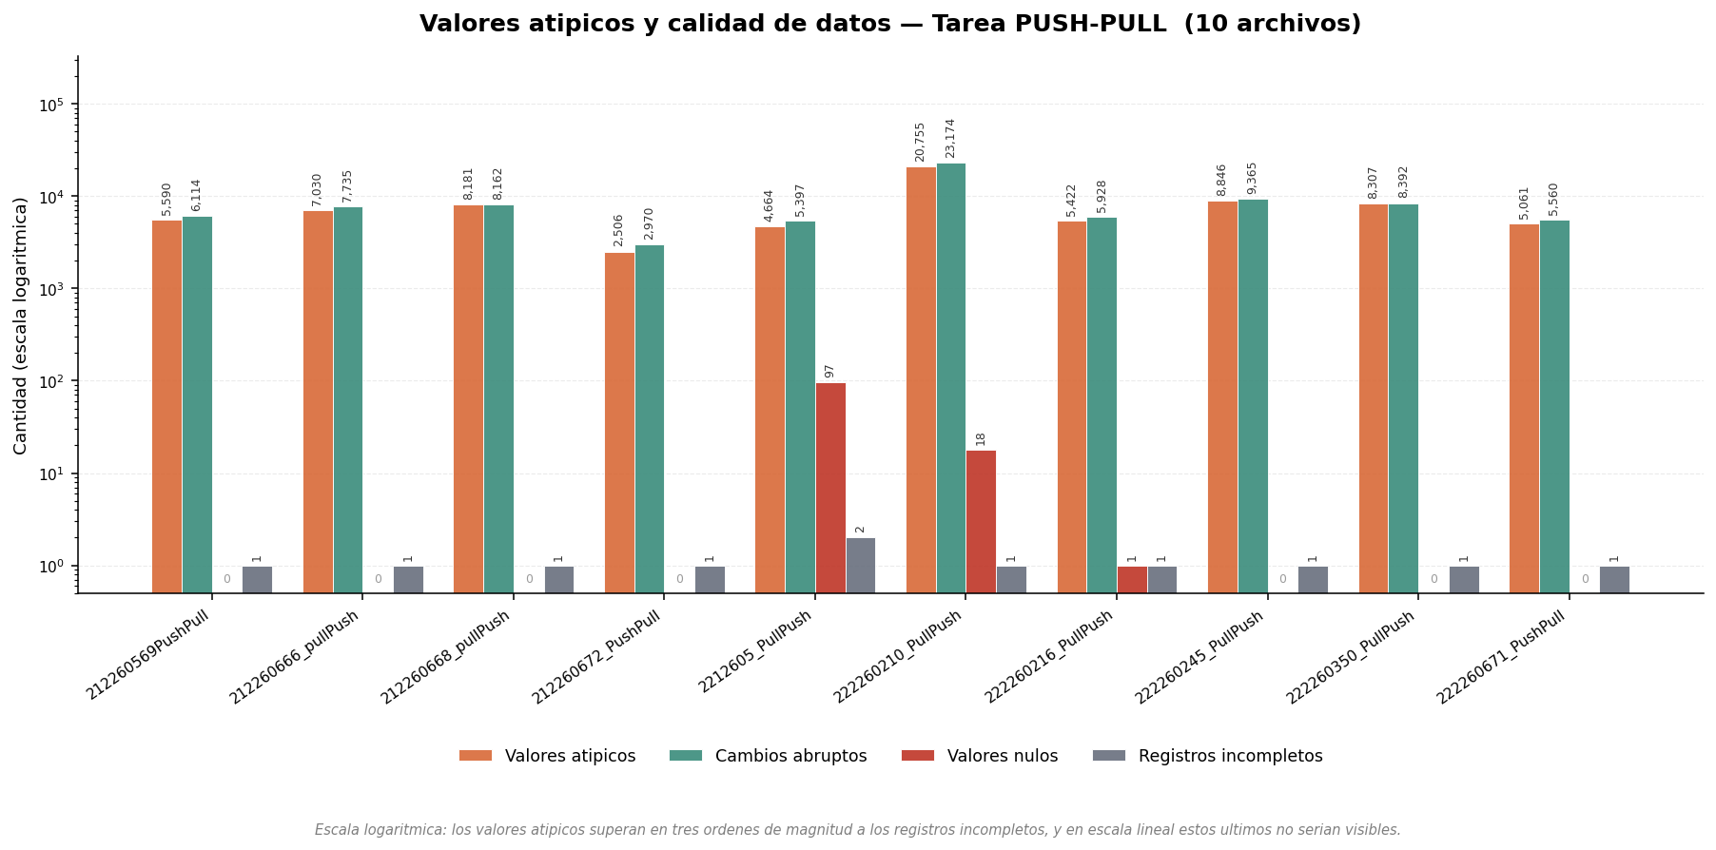

GRAFICA 3 — Comparacion entre las dos tareas

